Schilderbestellformular
Schilderbestellformular Skitouren- und Freeridelenkung

(bitte in die hellblau hinterlegten Felder eintragen)

Information für die graphische Gestaltung/ Vorbereitung der Schilder:

Skitourengebiet: |  |  | Telefon:
Ansprechpartner: |  |  | Email:

Wichtig: Die Richtungsschilder bedeuten nicht, dass die ausgeschilderten Aufstiegs- und Abfahrtsrouten sicher vor Lawinen oder anderen alpinen Gefahren sind. Diese Beurteilung liegt im freien Skiraum in der Eigenverantwortung der SkibergsteigerInnen!!

Schildertyp |  | Beispiele | Stk. Bzw. lfm - bitte eintragen | Pauschale Anrechenbare Kosten (€) | Gesamt anrechenbare Nettokosten (€)
Wimpelleine |  | 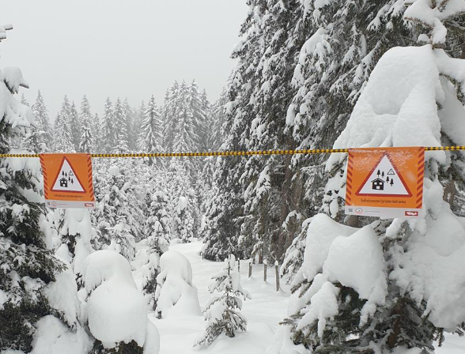 | 0 | € 5.65 | € -
Wimpelleine zur Absperrung von Schutzzonen
PP-Leine schwarz/gelb, 8 mm Breite Wimpel 200 x 200 mm, einseitig bedruckt Wimpelabstand: 1000 mm
Grafische Ausarbeitung 3D-Bilder |  |  | 0 | € 1,100.00 | € -
Größe (mm) 1.420x1.070 bei mind. 100 dpi
Grafische Ausarbeitung winterlicher dreidimensionaler Panoramabilder, welche für die Panoramatafeln benötigt werden. |  | 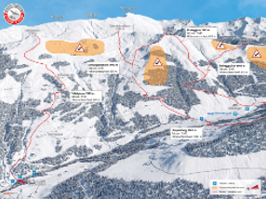
200 x 200 Schilder
Richtungsschild Bergauf |  | 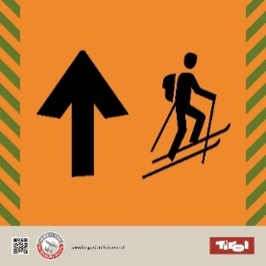 | 0 | € 10.00 | € -
Größe (mm) 200x200 + Lasche
Farbwerte: Signalweiß RAL 9003 (CMYK 0 0 0 0) Signalschwarz RAL 9004 (CMYK 100 90 100 80) Hintergrundfarbe (grün): CMYK 25 5 25 0
Richtungsschild Bergab |  | 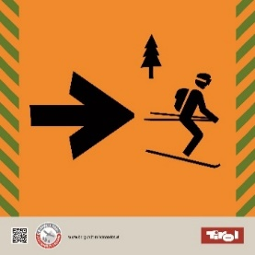 | 0 | € 10.00 | € -
Größe (mm) 200x200 + Lasche
Farbwerte: Signalweiß RAL 9003 (CMYK 0 0 0 0) Signalschwarz RAL 9004 (CMYK 100 90 100 80) Hintergrundfarbe (grün): CMYK 25 5 25 0
Hinweisschild Schutzwald |  | 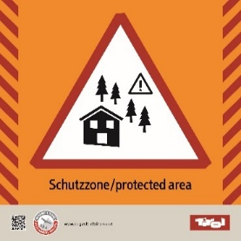 | 0 | € 10.00 | € -
Größe (mm) ab 200x200 + Lasche
Farbwerte: Signalweiß RAL 9003 (CMYK 0 0 0 0) Signalschwarz RAL 9004 (CMYK 100 90 100 80) Hintergrundfarbe (grün): CMYK 25 5 25 0
Hinweisschild Birkhuhn |  | 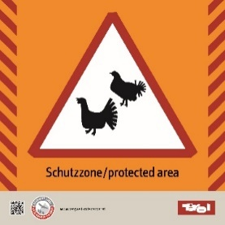 | 0 | € 10.00 | € -
Größe (mm) ab 200x200 + Lasche
Farbwerte: Signalweiß RAL 9003 (CMYK 0 0 0 0) Signalschwarz RAL 9004 (CMYK 100 90 100 80) Hintergrundfarbe (grün): CMYK 25 5 25 0
Hinweisschild Steinbock |  | 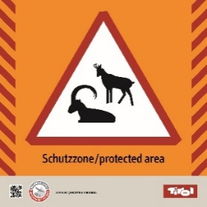 | 0 | € 10.00 | € -
Größe (mm) 200x200 + Lasche
Farbwerte: Signalweiß RAL 9003 (CMYK 0 0 0 0) Signalschwarz RAL 9004 (CMYK 100 90 100 80) Hintergrundfarbe (grün): CMYK 25 5 25 0
Hinweisschild Hirsch |  | 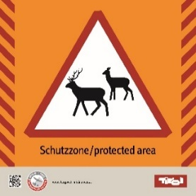 | 0 | € 10.00 | € -
Größe (mm) 200x200 + Lasche
Farbwerte: Signalweiß RAL 9003 (CMYK 0 0 0 0) Signalschwarz RAL 9004 (CMYK 100 90 100 80) Hintergrundfarbe (grün): CMYK 25 5 25 0
300 x 300 Schilder nur für Freeridelenkung!
Richtungsschild Bergauf |  |  | 0 | € 22.00 | € -
Größe (mm) 300x300 + Lasche
Farbwerte: Signalweiß RAL 9003 (CMYK 0 0 0 0) Signalschwarz RAL 9004 (CMYK 100 90 100 80) Hintergrundfarbe (grün): CMYK 25 5 25 0
Richtungsschild Bergab Größe (mm) ab 300x300 + Lasche Farbwerte: Signalweiß RAL 9003 (CMYK 0 0 0 0) Signalschwarz RAL 9004 (CMYK 100 90 100 80) Hintergrundfarbe (grün): CMYK 25 5 25 0 |  | 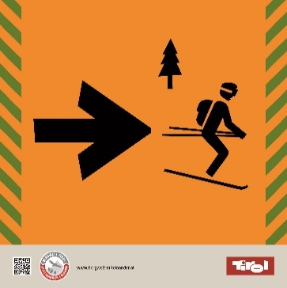 | 0 | € 22.00 | € -
Hinweisschild Schutzwald |  | 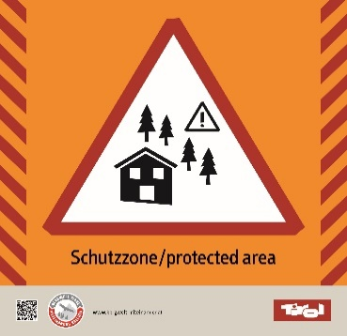 | 0 | € 22.00 | € -
Größe (mm) ab 300x300 + Lasche
Farbwerte: Signalweiß RAL 9003 (CMYK 0 0 0 0) Signalschwarz RAL 9004 (CMYK 100 90 100 80) Hintergrundfarbe (grün): CMYK 25 5 25 0
Hinweisschild Birkhuhn |  |  | 0 | € 22.00 | € -
Größe (mm) ab 300x300 + Lasche
Farbwerte: Signalweiß RAL 9003 (CMYK 0 0 0 0) Signalschwarz RAL 9004 (CMYK 100 90 100 80) Hintergrundfarbe (grün): CMYK 25 5 25 0
Hinweisschild Steinbock |  | 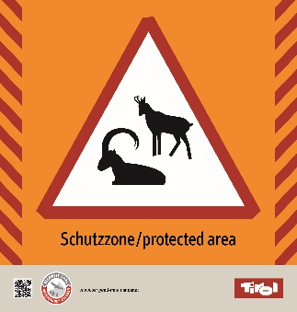 | 0 | € 22.00 | € -
Größe (mm) 300x300 + Lasche
Farbwerte: Signalweiß RAL 9003 (CMYK 0 0 0 0) Signalschwarz RAL 9004 (CMYK 100 90 100 80) Hintergrundfarbe (grün): CMYK 25 5 25 0
Hinweisschild Hirsch |  | 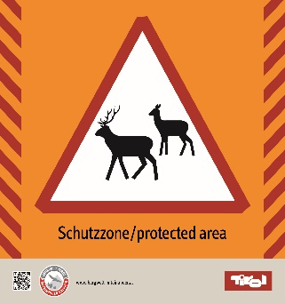 | 0 | € 22.00 | € -
Größe (mm) 300x300 + Lasche
Farbwerte: Signalweiß RAL 9003 (CMYK 0 0 0 0) Signalschwarz RAL 9004 (CMYK 100 90 100 80) Hintergrundfarbe (grün): CMYK 25 5 25 0
Gesamt |  | Tafeln 200x200: | 0 |  | € -
 |  | Tafeln 300x300: | 0 |  | € -
 |  | Grafische Ausarbeitung: | 0 |  | € -
 |  | Wimpelleine [lfm]: | 0 |  | € -
 |  |  |  | SUMME: | € -
 | Folgende Standards müssen bei der Umsetzung der Beschilderung eingehalten werden: • Dicke von 3mm und jeweils 2 Bolzen 6mm inkl. Beilagscheibe und Mutter in einem • Ausreichende Licht- und Wetterbeständigkeit (Windeinflüsse, Schneelasten) im Bereich zwischen - 40 und + 60 °C • Graphische Ausarbeitung und Farbe entsprechend der ÖNORM S4615:2016; ausreichender Kontrast und Streckennummer im Falle einer großen Anzahl von Loipen empfehlenswert • UV beständig • Garantieleistung von mindestens 6 Jahren • Folie 3M Scotchcal™ Farbfolien Serie 100 oder gleichwertiger Standard als Schutz • Hochwertiger Digitaldruck inklusive Schutzlaminat • Montage der Schilder muss durch ein stabiles, einfaches und sicheres System erfolgen

